UI
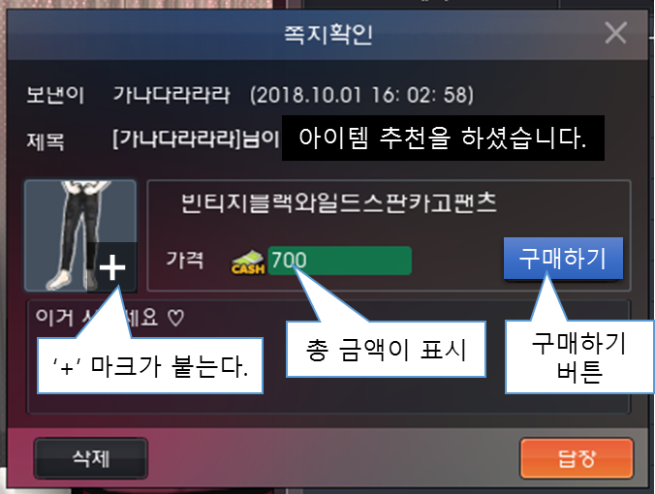
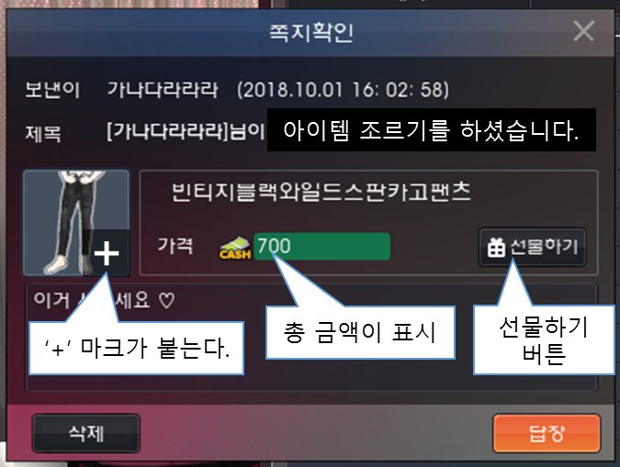
전체 조르기/ 추천하기 버튼 추가

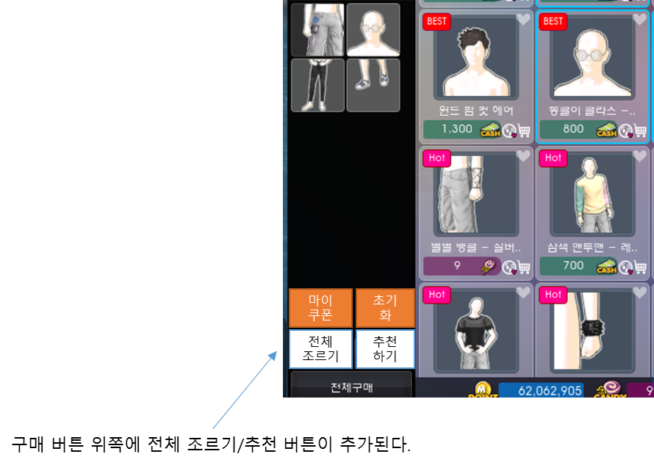

전체 조르기/ 추천하기 버튼 클릭시 확인 버튼

- 전체 조르기/ 추천하기 버튼을 클릭할 경우 아래와 같이 유저가 자신이 고른 아이템에 대한 자세한 정보를 볼 수 있는 창이 나온다.

- 추천하기 버튼의 경우 해당 아이템에 대한 날짜/가격 정보는 표시되지 않는다.

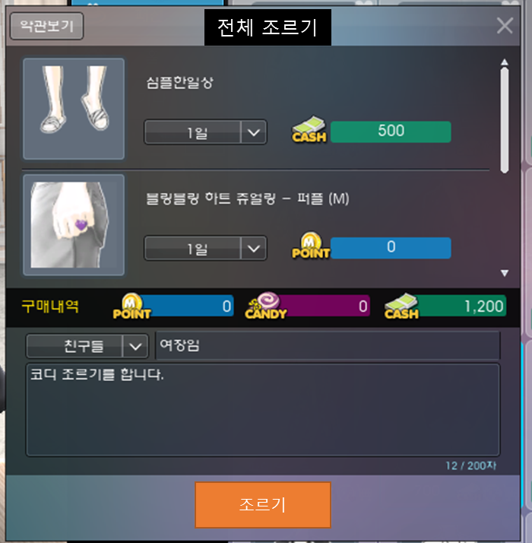
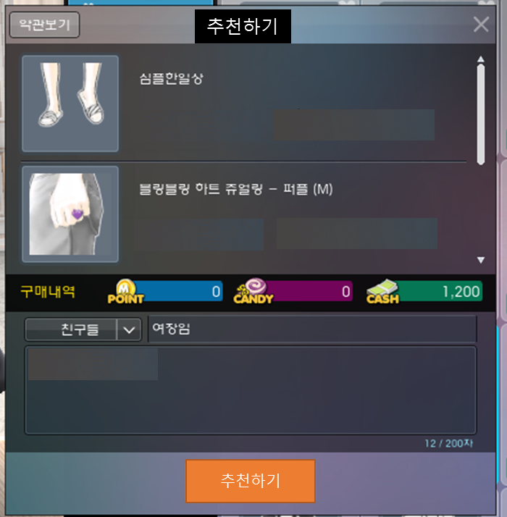

전체 조르기/ 추천하기 버튼 클릭시 확인 버튼

- 전체 조르기/ 추천하기를 받은 유저에게는 아래와 같이 쪽지가 전달된다.

